Т5
Test Case ID: | Test-5
Test Case Name: | Перевірити блок пошуку. При відсутності результатів пошуку відвідувачеві пропонуються альтернативні рішення.
Status: | New
Test Type: | Usability
Creation Date: | 2024-04-23
Priority: | Medium
Execution Date: | 2024-04-23
Pre-Conditions: | Step # | Steps: | Expected Result | Version (Build) #
 |  |  |  | Passed/Failed | Comments
Підключення до інтернету | 1 | Відкрити сторінку входу на сайт https://gatopreto.com/pt/en/ без авторизації | відкрилась стартова сторінка сайту https://gatopreto.com/pt/en/ | Passed
Через Safari заходимо на сайт https://gatopreto.com/pt/en/ без авторизації | 3 | Перевірити якщо введемо в полі пошуку слово для пошуку fild і натиснути кнопку ПОШУК | При введенні в полі пошуку слова fild і натиснимо кнопку ПОШУК-відображається інформація, що немає результатів. Відвідувачеві сайту не пропонуються альтернативні та схожі товари. | Failed | 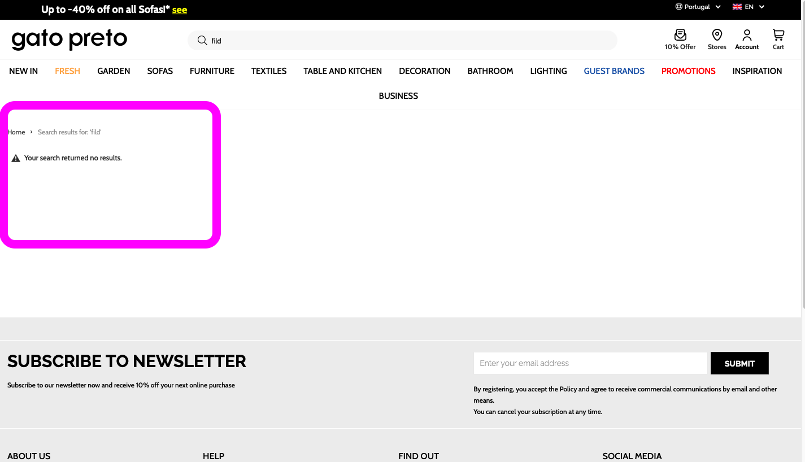
Test Data: | None
Attachments: | Screenshot

